CV
特 定 技 能 履 歴 書
DAFTAR RIWAYAT HIDUP

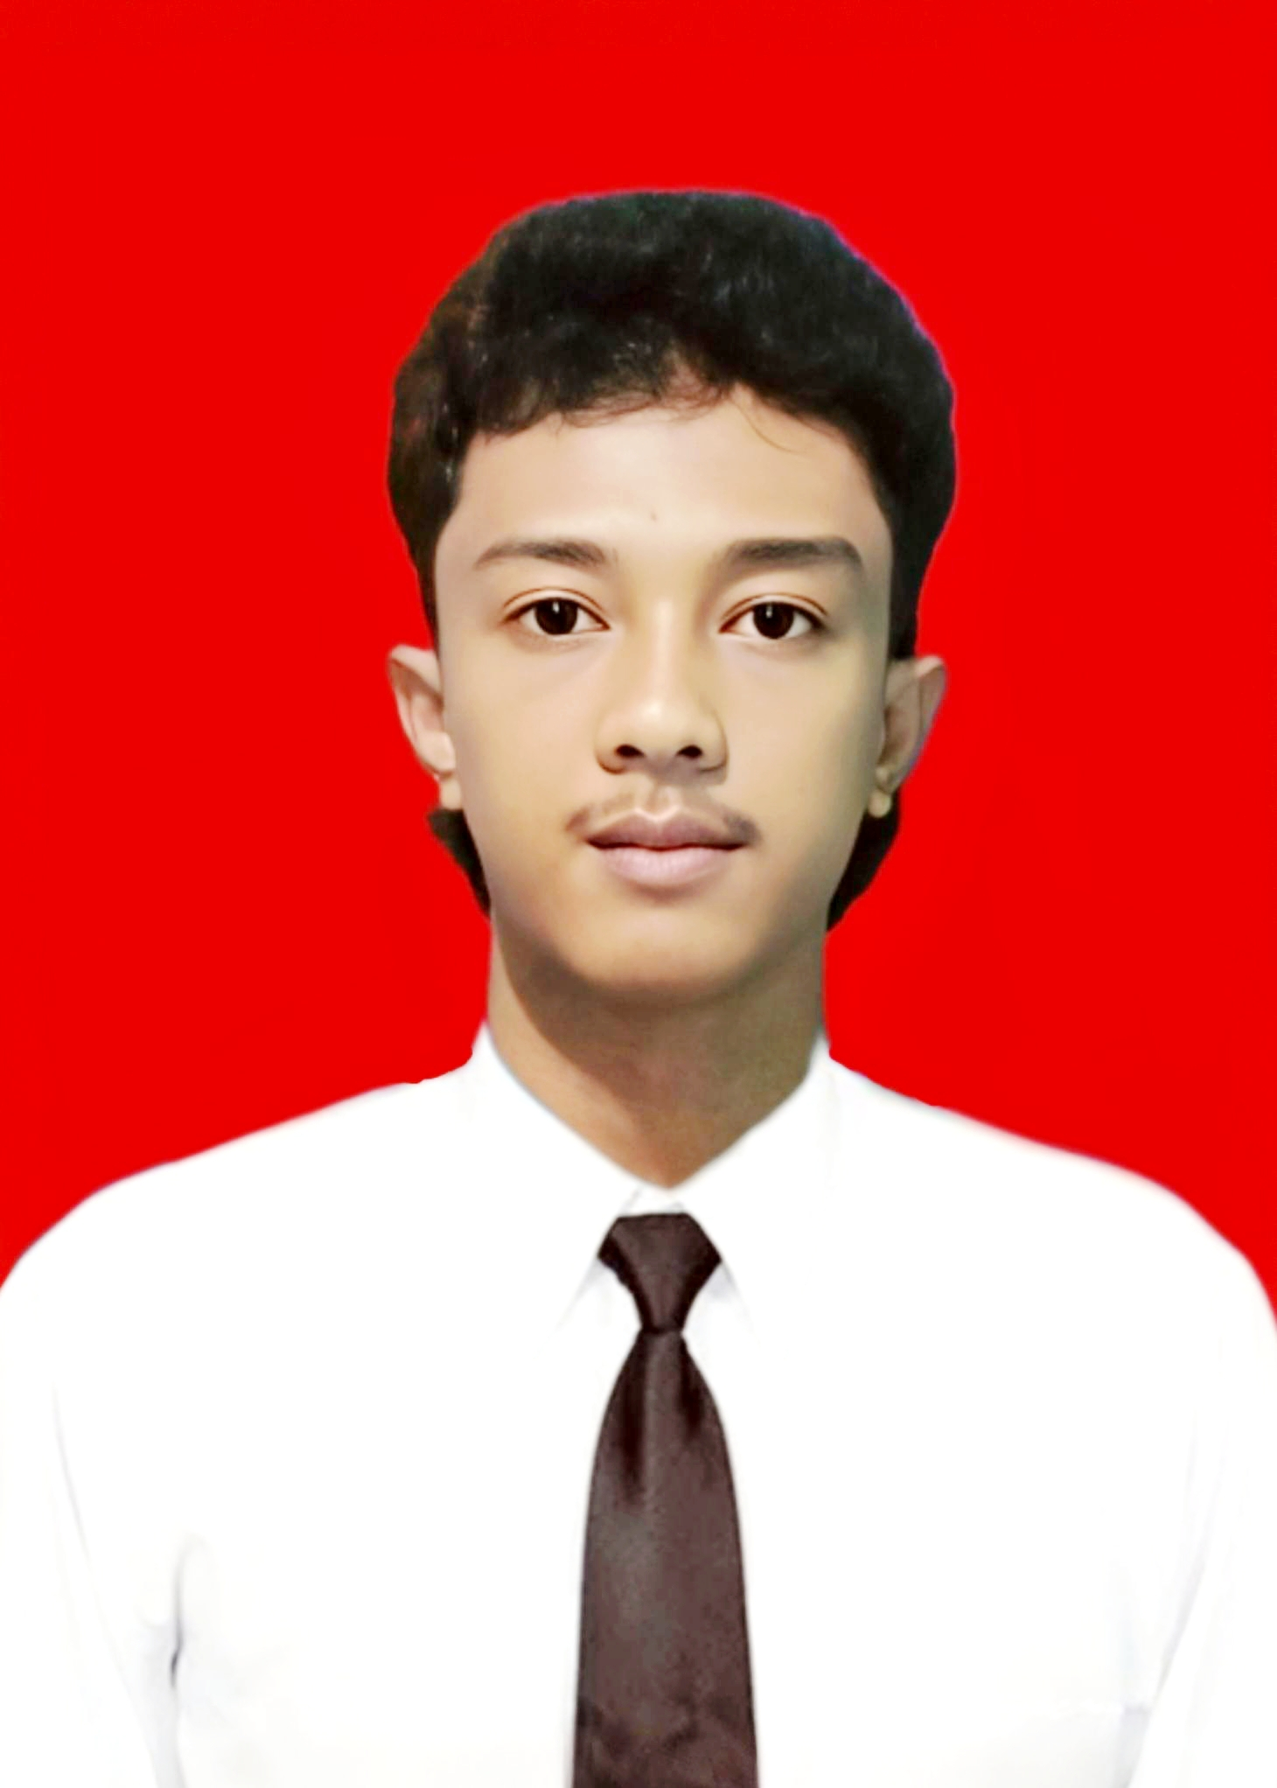
 | 個人情報 DATA DIRI
 | 名前 Nama |  | ニックネーム Panggilan
 | クリスナエルザムムハマド |  | クリスナ
 | KRISNA ELZAM MUHAMAD |  | KRISNA

 | 生年月日 Tanggal Lahir |  | 年齢 Usia
 | 2001年07月28日 |  | 24歳
性別 Jenis Kelamin | 出身地 Tempat Lahir | メールアドレス Email Aktif | 連絡先 Telp. Peserta
男 Laki-Laki | 西ジャワ州バンドン | Krisnaelzam864@gmail.com | 0895389892002
現住所 Alamat Lengkap
Jl.Cibaduyut GG.H.Ibrahim RT.003 RW.001 Kel.Cibaduyut Wetan Kec.Bojongloa Kidul Kota Bandung
身長 Tinggi Badan | 体重 Berat Badan | 配偶者 Status Pernikahan | 宗教 Agama
160 | 47 | 無 Belum Menikah | イスラム教
血液型 Golongan Darah | 飲酒 Alkohol | タバコ Merokok | 色覚異常 Buta Warna
AB型 | いいえ Tidak | はい Ya | いいえ Tidak
日本語能力 | 技能評価試験合格証明書 | パスポート番号 | 有効期限
Level Bahasa | SSW yang dimiliki | Nomor Pasport | Masa Berlaku
JFT Basic A2 | ビルクリーニング
自己PR
Promosi Diri
しょうじきでじかんをまもっててきおうせいがあります

学歴 Pendidikan
学校名 |  | 専門 | 期間
Nama Sekolah |  | Jurusan | Masa
（小） SDN RANCAMEDAL WANGI |  |  | 2007年7月 ～ 2012年6月
（中） SMPN 1 RANCAKALONG |  |  | 2013年7月 ～ 2016年6月
（高） SMK BANDUNG SELATAN 1 |  | でんきこうがくか | 2017年4月 ～ 2019年5月
（大）

職歴 Latar Belakang Pekerjaan
会社名 |  | 仕事内容 | 期間
Nama Perusahaan |  | Rincian Kerja | Masa Kerja
DAKOTA CARGO |  | たくはいびんのうけつけとしてはたらきました | 2021年 7月 ～ 2024年 9月

家族構成 Susunan Keluarga
家族順番 | 家族の名前 | 職業 | 年齢
Urutan Keluarga | Nama Anggota Keluarga | Pekerjaan | Usia
Adik Perempuan 妹 | Hanifa Nur Insani | アルバイト | 19歳

訪日経験 Riwayat datang ke Jepang
訪日経験 | 在留資格 | 在留期間 | 住所
Riwayat datang ke Jepang | Ijin Tinggal | Lama Tinggal | Prefektur・Kota
無 Belum Pernah
 |  | 機関名
 |  | Nama Perusahaan Penerima

